請求明細書兼領収書貼付用紙（任継）
インフルエンザ予防接種補助金 請求書兼領収書貼付用紙

提出枚数 |  |  | ／ | ←複数枚提出される場合はご記入ください
被保険者記号-番号 |  |  |  | ７８－ |  |  |  |  |  |  |  |  | ご注意：被扶養者のみの請求の場合も、太枠内は必須記入項目です
被保険者氏名 |  |  |  |  |  |  |  | 性別 |  |  |  |  | 生年月日（西暦）
 |  |  |  |  |  |  | ㊞ | 男 |  | ・ | 女 |  |  |  |  |  |  |  | 年 |  | 月 |  | 日

インフルエンザ予防接種費用補助金請求者 | 1 | 被保険者 | 実施機関名 |  |  |  |  |  |  |  |  |  | 接種日 （西暦） |  |  |  |  |  | 年 |  | 月 |  | 日
 |  |  |  |  |  |  |  |  |  |  |  |  | 支払額 |  |  |  |  |  |  |  |  |  | 円
 | 2 | 被扶養者① | 氏名 |  |  |  |  |  |  |  |  |  | 生年月日 （西暦） |  |  |  |  |  | 年 |  | 月 |  | 日
 |  |  | 実施機関名 |  |  |  |  |  |  |  |  |  | 性別 |  | 男 | ・ | 女 | 続柄
 |  |  | 接種日 （西暦） |  |  | 年 |  |  | 月 |  |  | 日 | 支払額 |  |  |  |  |  |  |  |  |  | 円
 | 3 | 被扶養者② | 氏名 |  |  |  |  |  |  |  |  |  | 生年月日 （西暦） |  |  |  |  |  | 年 |  | 月 |  | 日
 |  |  | 実施機関名 |  |  |  |  |  |  |  |  |  | 性別 |  | 男 | ・ | 女 | 続柄
 |  |  | 接種日 （西暦） |  |  | 年 |  |  | 月 |  |  | 日 | 支払額 |  |  |  |  |  |  |  |  |  | 円
 | 請求人数 |  |  | 被保険者 |  |  |  |  | 名 |  | 被扶養者 |  |  |  | 名 |  | 合計 |  |  | 0 |  | 名

請求額 |  |  |  | 0 |  |  |  |  |  |  |  |  |  |  | 円 |  |  | 複数枚提出される場合は１枚めに合計請求額をご記入ください
任意継続手続きの際に申請いただいた口座にお支払いします。

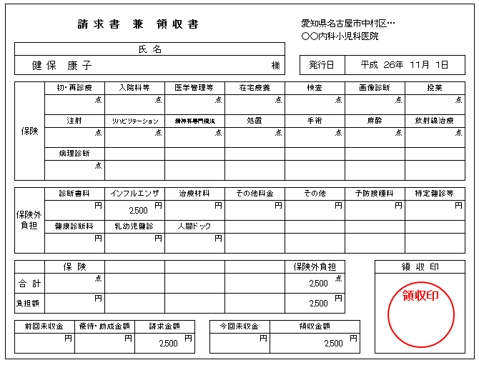
予防接種を受けた方の名前になっていますか？
領収印がないものは無効です。
インフルエンザ予防接種の費用であることが確認できなければ、
医療機関で追記してもらってください。
領収書原本ですか？
→コピー不可です！

領収書は裏面に貼り付けてください

◆本書類の提出先◆
 | 〒２４２－０８１９
 | 静岡県静岡市清水区入船町８－２０ 鈴与健康保険組合 インフルエンザ予防接種補助金係

対象接種期間：本年度10月1日～本年度12月31日

健保記入欄
支給金額 |  |  |  |  | 支払日
￥ |  |  |  |  |  |  |  |  | 年 |  |  | 月 |  | 日

領収書貼付用紙

 | 【領収書について】
 | ◆ | 予防接種済証や飲料明細書のみの添付では領収書として取り扱うことができません。
 |  | 必ず領収書の原本の貼付をお願いいたします。

 | ◆ | レシート形式においても、医療機関の方に①～④を必ず記載してもらってください。
 |  | ① | 接種した方宛てに振り出された領収書（原本）あること。
 |  |  | （接種を受けた方の氏名が明記されている事。姓だけでは不可。）

 |  | ② | 領収金額が『インフルエンザ予防接種代』とわかる記載がされている事。
 |  |  | （『予防接種代』だけでは不可。）

 |  | ③接種日が記載されている事。
 |  |  | （領収日と接種日が同日とは限らないため、領収日では不可。）

 |  | ④ | 接種した医療機関名および領収印が押印されている事。

 |  | 領収書は重ならないように貼り付けてください。
 |  | 貼りきれない場合は、２枚目としてこの用紙を印刷して貼り付けて、
 |  | １枚目と一緒にホッチキスで留めてください。

